CADASTRO_MOT
CADASTRO MOTIVOS
CADASTRO PRODUTOS
LANÇAMENTOS
CADASTRO DE MOTIVOS E QUANTIDADES DE RECLAMAÇÕES POR MÊS

MOTIVOS | JAN | FEV | MAR | ABR | MAI | JUN | JUL | AGO | SET | OUT | NOV | DEZ | TOTAL
Atraso na entrega | 0 | 1 | 1 | 1 | 0 | 0 | 0 | 0 | 0 | 0 | 0 | 0 | 3
Falta de informação | 0 | 1 | 0 | 1 | 0 | 0 | 0 | 0 | 0 | 0 | 0 | 0 | 2
Produto com defeito | 2 | 0 | 1 | 0 | 0 | 0 | 0 | 0 | 0 | 0 | 0 | 0 | 3
Vendedor despreparado | 0 | 0 | 0 | 0 | 0 | 0 | 0 | 0 | 0 | 0 | 0 | 0 | 0
Erro no envio | 0 | 1 | 0 | 1 | 1 | 0 | 0 | 0 | 0 | 0 | 0 | 0 | 3

CADASTRO_PROD
CADASTRO MOTIVOS
CADASTRO PRODUTOS
LANÇAMENTOS
CADASTRO DE PRODUTOS E QUANTIDADES DE RECLAMAÇÕES POR MÊS

PRODUTOS | JAN | FEV | MAR | ABR | MAI | JUN | JUL | AGO | SET | OUT | NOV | DEZ | TOTAL
Brinco | 0 | 2 | 0 | 0 | 0 | 0 | 0 | 0 | 0 | 0 | 0 | 0 | 2
Colar | 0 | 1 | 0 | 2 | 0 | 0 | 0 | 0 | 0 | 0 | 0 | 0 | 3
Pulseira | 1 | 0 | 1 | 1 | 1 | 0 | 0 | 0 | 0 | 0 | 0 | 0 | 4
Anel | 1 | 0 | 1 | 0 | 0 | 0 | 0 | 0 | 0 | 0 | 0 | 0 | 2

LANÇAMENTOS
CADASTRO MOTIVOS
CADASTRO PRODUTOS
LANÇAMENTOS
LANÇAMENTO DE ATENDIMENTOS

DATA | CLIENTE | DESCRIÇÃO DO CLIENTE | ANÁLISE DO SAC | QUE AÇÃO FOI TOMADA? | MOTIVO | PRODUTO | MÊS
2023-01-10 | Cliente A | Cliente informou que o produto quebrou em menos de um mês de uso. | Procedente | Enviado reverso; Enviado novo produto ao cliente. | Produto com defeito | Anel | jan
2023-01-15 | Cliente B | Cliente informou que o produto quebrou em menos de um mês de uso. | Improcedente | Enviado reverso; Enviado novo produto ao cliente. | Produto com defeito | Pulseira | jan
2023-02-18 | Cliente C | Cliente informou que não recebeu o produto até o momento, e esta solicitando prazo de entrega correto. |  | Houve pedido de desculpa e dado cupom de desconto para compra. | Atraso na entrega | Brinco | fev
2023-02-22 | Cliente D | Cliente informou que não havia informações suficientes sobre o produto. |  | Houve pedido de desculpa e dado cupom de desconto para compra. | Falta de informação | Colar | fev
2023-02-27 | Cliente E | Cliente informou que o produto recebido foi diferente ao comprado no site. |  | Enviado reverso; Enviado novo produto ao cliente. | Erro no envio | Brinco | fev
2023-03-05 | Cliente A | Cliente informou que o produto quebrou em menos de um mês de uso. |  | Enviado reverso; Enviado novo produto ao cliente. | Produto com defeito | Anel | mar
2023-03-15 | Cliente D | Cliente informou que não recebeu o produto até o momento, e esta solicitando prazo de entrega correto. |  | Houve pedido de desculpa e dado cupom de desconto para compra. | Atraso na entrega | Pulseira | mar
2023-04-02 | Cliente B | Cliente informou que não havia informações suficientes sobre o produto. |  | Houve pedido de desculpa e dado cupom de desconto para compra. | Falta de informação | Colar | abr
2023-04-13 | Cliente E | Cliente informou que o produto recebido foi diferente ao comprado no site. |  | Enviado reverso; Enviado novo produto ao cliente. | Erro no envio | Pulseira | abr
2023-04-25 | Cliente F | Cliente informou que não recebeu o produto até o momento, e esta solicitando prazo de entrega correto. |  | Houve pedido de desculpa e dado cupom de desconto para compra. | Atraso na entrega | Colar | abr
2023-05-01 | Cliente C | Cliente informou que o produto recebido foi diferente ao comprado no site. |  | Enviado reverso; Enviado novo produto ao cliente. | Erro no envio | Pulseira | mai

BÔNUS
BÔNUS E INFORMAÇÕES ADICIONAIS
CONFIRA AGORA MESMO!
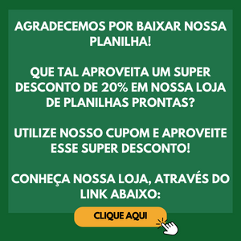

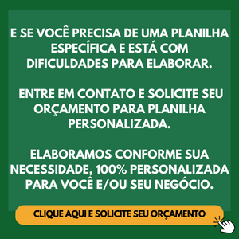


CLIQUE AQUI E ACESSE NOSSA LOJA! | CLIQUE AQUI E SOLICITE SEU ORÇAMENTO!

